Sheet1
游戏类型 | 特点 | 代表图 | 团队倾向 | 代表作
第一人称射击 (FPS) | 第一视角进行射击战斗 | 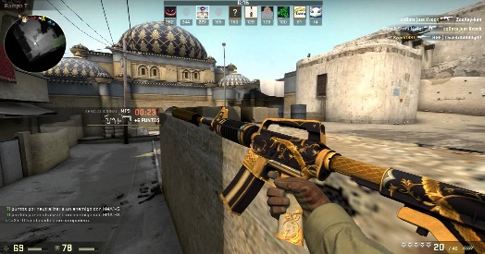 | ★★★ | 使命召唤
 |  |  |  | 半条命
 |  |  |  | 彩虹六号
即时战略 (RTS) | 资源管理，战略布局 | 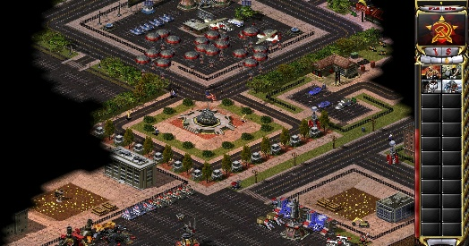 | ★★ | 魔兽争霸
 |  |  |  | 星际争霸
 |  |  |  | 红色警戒
解谜 (Puzzle) | 逻辑推理，解决问题 |  | ★ | 纪念碑谷
 |  |  |  | 传送门
 |  |  |  | 双人成行
动作 (Action) | 注重战斗和操作技巧 | 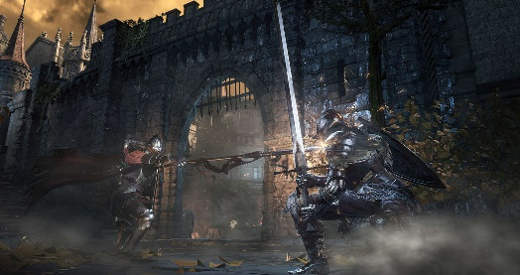 | ★★★★★ | 鬼泣
 |  |  |  | 黑暗之魂
模拟 (SIM) | 模拟真实场景 |  | ★★★ | 模拟人生
 |  |  |  | 过山车之星
沙盒 (Sandbox) | 开放世界，高自由度 | 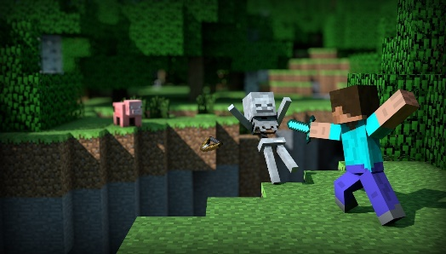 | ★★ | 我的世界
 |  |  |  | 方舟：生存进化
 |  |  |  | GTA
卡牌放置（CAG） | 构建牌组，策略对战 | 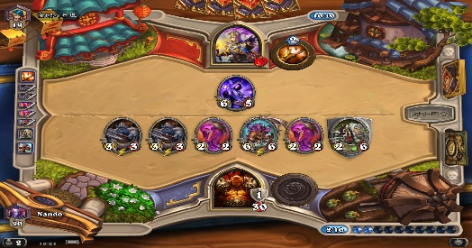 | ★★★ | 炉石传说
 |  |  |  | 游戏王
 |  |  |  | 杀戮尖塔

游戏元素 | 特点 | 代表图 | 团队倾向 | 代表作
地牢（Dungeon） | 逐层探索，战斗 | 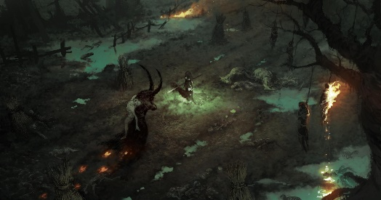 | ★★★★★ | 暗黑破坏神
 |  |  |  | 龙与地下城
回合制（Turn-Based） | 轮流采取行动，有时间思考决策 | 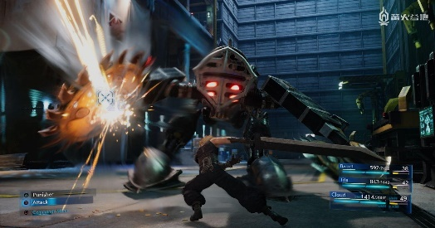 | ★★★ | 最终幻想
肉鸽 (Roguelike) | 随机生成，永久死亡，高重复可玩性 | 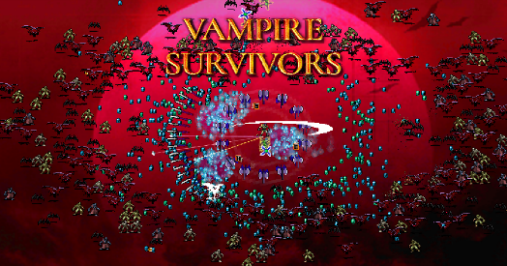 | ★★★★★ | 哈迪斯
 |  |  |  | 吸血鬼幸存者

